DT005
INSTITUTO ELECTORAL DEL ESTADO DE CAMPECHE
“25 ANIVERSARIO DEL IEEC, 1997-2022”
PROCESO ELECTORAL ESTATAL ORDINARIO 2021
MAPA DE LOS RESULTADOS DE LA ELECCIÓN DE DIPUTACIONES LOCALES POR EL PRINCIPIO DE MAYORÍA RELATIVA

DISTRITO ELECTORAL 05 |  |  |  |  |  |  |  |  |  | Resultados con base a la Sesión del Cómputo Distrital celebrada el 9 de junio de 2021.
VAXCAMPECHE | PT | PVEM | MOVIMIENTO CIUDADANO | MORENA | PES | RSP | FXM | CANDIDATOS/AS NO REGISTRADOS/AS | VOTOS NULOS | VOTACIÓN T. EMITIDA
6,690 | 264 | 366 | 5,139 | 6,880 | 157 | 153 | 166 | 17 | 444 | 20,276

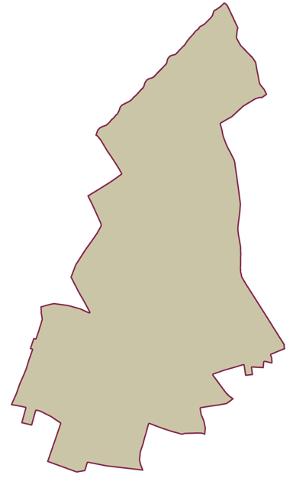
PAN | PRI | PRD | PRI |  |  |  |  | GANADOR
662 | 5,764 | 264

LISTA NOMINAL |  | 31,987
SECCIONES |  | 21
CASILLAS |  | 54

PARTICIPACIÓN CIUDADANA |  | 63.3883%
ABSTENCIONISMO |  | 36.6117%

